Titel
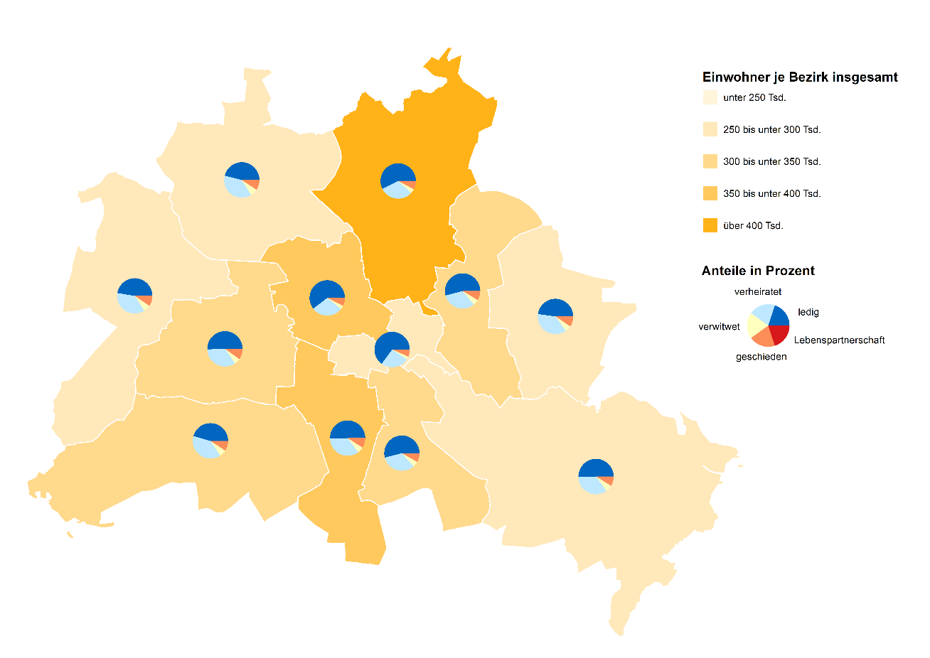
 |  | statistik Berlin Brandenburg
Statistischer
Bericht

 | A I 5 – hj 1 / 22

 | Einwohnerregisterstatistik Berlin 30. Juni 2022

 | Bestand - Grunddaten

 | Melderechtlich registrierte Einwohnerinnen und Einwohner am Ort der Hauptwohnung am 30.06.2022 nach Bezirken und Familienstand

Inhaltsverzeichnis
Statistischer Bericht
A I 5 – hj 1/ 22
Inhaltsverzeichnis |  |  |  |  |  | statistik Berlin Brandenburg
 |  | Seite |  |  | Seite
 | Metadaten zu dieser Statistik
 | (externer Link)

 | Grafiken |  |  | Tabellen

1 | Ausländische Einwohnerinnen und Einwohner |  | 1 | Deutsche und ausländische Einwohnerinnen
 | in Berlin am 30.06.2022 nach Teilkontinenten |  |  | und Einwohner in Berlin seit 1995 nach
 | in Prozent | 22 |  | Geschlecht | 4
2 | Bezirke und Ortsteile von Berlin…………………... | 23 | 2 | Einwohnerinnen und Einwohner in Berlin
 |  |  |  | seit 1995 nach Altersgruppen | 4
 |  |  | 3 | Deutsche und ausländische Einwohnerinnen
 |  |  |  | und Einwohner in Berlin seit 2011 nach
 |  |  |  | Bezirken | 5
 |  |  | 4 | Durchschnittsalter der Einwohnerinnen und
 |  |  |  | Einwohner in Berlin seit 2011 nach Bezirken
 |  |  |  | in Jahren | 5
 |  |  | 5 | Deutsche und ausländische Einwohnerinnen
 |  |  |  | und Einwohner in Berlin am 30.06.2022 nach
 |  |  |  | Bezirken, Altersgruppen und Familienstand | 6
 |  |  | 6 | Deutsche und ausländische Einwohnerinnen
 |  |  |  | und Einwohner in Berlin am 30.06.2022 nach
 |  |  |  | Bezirken, Altersgruppen und Geschlecht | 7
 |  |  | 7 | Einwohnerinnen und Einwohner mit bzw. ohne
 |  |  |  | Migrationshintergrund in Berlin am 30.06.2022
 |  |  |  | nach Bezirken und Geschlecht | 10
 |  |  | 8 | Einwohnerinnen und Einwohner mit bzw. ohne
 |  |  |  | Migrationshintergrund in Berlin am 30.06.2022
 |  |  |  | nach Bezirken und Wohnlagen | 11
 |  |  | 9 | Einwohnerinnen und Einwohner mit Migra-
 |  |  |  | tionshintergrund in Berlin am 30.06.2022
 |  |  |  | nach Bezirken, ausgewählten Herkunfts-
 |  |  |  | gebieten und Geschlecht | 12
 |  |  | 10 | Ausländische Einwohnerinnen und Einwohner
 |  |  |  | in Berlin am 30.06.2022 nach Land der Staats-
 |  |  |  | angehörigkeit, Geschlecht und Altersgruppen | 18
 |  |  | 11 | Einwohnerinnen und Einwohner in Berlin
 |  |  |  | am 30.06.2022 nach Ortsteilen und Alters-
 |  |  |  | gruppen | 24
 |  |  | 12 | Einwohnerinnen und Einwohner mit Migra-
 |  |  |  | tionshintergrund in Berlin am 30.06.2022
 |  |  |  | nach Ortsteilen und Altersgruppen | 27
 |  |  | 13 | Ausländische Einwohnerinnen und Einwohner
 |  |  |  | in Berlin am 30.06.2022 nach Ortsteilen und
 |  |  |  | Altersgruppen | 30
 |  |  | 14 | Einwohnerinnen und Einwohner in Berlin
 |  |  |  | am 30.06.2022 nach Postleitzahlen, Bezirken
 |  |  |  | und Altersgruppen | 33
 |  |  | 15 | Deutsche und ausländische Einwohnerinnen
 |  |  |  | und Einwohner in Berlin am 30.06.2022 nach
 |  |  |  | Bezirken und Religionsgemeinschafts-
 |  |  |  | zugehörigkeit | 37

T10 G1
10 Ausländische Einwohnerinnen und Einwohner ¹ in Berlin am 30. Juni 2022 nach Land der Staatsangehörigkeit, Geschlecht und Altersgruppen

Land der Staatsangehörigkeit |  | Insgesamt |  |  |  |  | Darunter weiblich
 |  | ins- gesamt | davon im Alter von ... bis unter … Jahren |  |  |  | zu- sammen | davon im Alter von ... bis unter … Jahren
 |  |  | unter 15 | 15 - 45 | 45 - 65 | 65 und mehr |  | unter 15 | 15 - 45 | 45 - 65 | 65 und mehr

 |  | Europa
Europäische Union (EU)
 | Belgien | 2212 | 156 | 1563 | 376 | 117 | 973 | 68 | 697 | 147 | 61
 | Bulgarien | 32170 | 5974 | 17703 | 7509 | 984 | 16220 | 2891 | 9029 | 3719 | 581
 | Dänemark | 2854 | 162 | 1715 | 656 | 321 | 1487 | 74 | 935 | 292 | 186
 | Estland | 879 | 75 | 641 | 131 | 32 | 537 | 31 | 403 | 77 | 26
 | Finnland | 2090 | 98 | 1325 | 336 | 331 | 1349 | 62 | 855 | 168 | 264
 | Frankreich | 19241 | 996 | 13370 | 3569 | 1306 | 9675 | 484 | 6981 | 1565 | 645
 | Griechenland | 14190 | 1052 | 7648 | 3640 | 1850 | 6587 | 485 | 3657 | 1570 | 875
 | Irland | 4163 | 137 | 3128 | 717 | 181 | 1603 | 58 | 1246 | 224 | 75
 | Italien | 32362 | 1872 | 21786 | 6697 | 2007 | 14064 | 863 | 10069 | 2517 | 615
 | Kroatien | 13793 | 828 | 5950 | 3957 | 3058 | 6795 | 422 | 2799 | 1737 | 1837
 | Lettland | 3591 | 343 | 2177 | 919 | 152 | 1974 | 194 | 1160 | 514 | 106
 | Litauen | 3165 | 282 | 1870 | 813 | 200 | 1942 | 140 | 1126 | 509 | 167
 | Luxemburg | 919 | 17 | 772 | 85 | 45 | 495 | 11 | 422 | 36 | 26
 | Malta | 143 | 9 | 110 | 21 | 3 | 64 | 3 | 49 | 9 | 3
 | Niederlande | 6836 | 376 | 4186 | 1618 | 656 | 2940 | 192 | 1880 | 541 | 327
 | Österreich | 11736 | 479 | 6510 | 3054 | 1693 | 6027 | 268 | 3583 | 1341 | 835
 | Polen | 53664 | 4434 | 27566 | 17084 | 4580 | 28693 | 2190 | 14669 | 9139 | 2695
 | Portugal | 5930 | 464 | 3869 | 1344 | 253 | 2526 | 236 | 1676 | 474 | 140
 | Rumänien | 27128 | 6122 | 16407 | 4244 | 355 | 12172 | 2989 | 7265 | 1698 | 220
 | Schweden | 4050 | 226 | 2792 | 725 | 307 | 2058 | 114 | 1501 | 279 | 164
 | Slowakei | 1523 | 135 | 1077 | 279 | 32 | 880 | 69 | 596 | 189 | 26
 | Slowenien | 1525 | 100 | 856 | 290 | 279 | 776 | 60 | 432 | 137 | 147
 | Spanien | 15263 | 883 | 11144 | 2781 | 455 | 7458 | 443 | 5480 | 1296 | 239
 | Tschechien | 2548 | 237 | 1609 | 550 | 152 | 1449 | 117 | 894 | 335 | 103
 | Ungarn | 6496 | 532 | 4276 | 1350 | 338 | 3448 | 216 | 2425 | 635 | 172
 | Zypern | 426 | 28 | 325 | 57 | 16 | 191 | 15 | 143 | 27 | 6
 | Ehemalige Tschechoslowakei ² | 69 | 3 | 3 | 26 | 37 | 35 | – | 3 | 13 | 19
 | Zusammen | 268966 | 26020 | 160378 | 62828 | 19740 | 132418 | 12695 | 79975 | 29188 | 10560
Nicht-EU-Länder
 | Albanien | 4640 | 744 | 3446 | 407 | 43 | 2097 | 318 | 1614 | 150 | 15
 | Belarus | 2719 | 231 | 1788 | 592 | 108 | 1772 | 121 | 1118 | 454 | 79
 | Bosnien und Herzegowina | 13168 | 1937 | 6156 | 3458 | 1617 | 6594 | 973 | 3042 | 1698 | 881
 | Island | 646 | 44 | 448 | 119 | 35 | 287 | 19 | 199 | 56 | 13
 | Kosovo3 | 5977 | 633 | 3344 | 1608 | 392 | 2700 | 303 | 1566 | 646 | 185
 | Liechtenstein | 42 | 6 | 26 | 7 | 3 | 30 | 3 | 20 | 7 | –
 | Moldau, Republik | 7156 | 2148 | 3868 | 998 | 142 | 3709 | 1057 | 2076 | 494 | 82
 | Montenegro3 | 633 | 57 | 326 | 173 | 77 | 270 | 28 | 150 | 62 | 30
 | Nordmazedonien | 7647 | 835 | 3992 | 2262 | 558 | 3315 | 410 | 1763 | 873 | 269
 | Norwegen | 1997 | 55 | 1377 | 423 | 142 | 1038 | 36 | 745 | 162 | 95
 | Russische Föderation | 30590 | 3652 | 17319 | 7006 | 2613 | 18348 | 1821 | 10723 | 4215 | 1589
 | Schweiz | 6008 | 182 | 3779 | 1419 | 628 | 3120 | 95 | 2056 | 660 | 309
 | Serbien4 | 20567 | 2708 | 10159 | 5210 | 2490 | 10215 | 1323 | 5074 | 2396 | 1422
 | Türkei | 99421 | 2748 | 41597 | 37135 | 17941 | 46860 | 1298 | 18944 | 16672 | 9946
 | Ukraine | 49280 | 10179 | 25105 | 9758 | 4238 | 32975 | 4982 | 17794 | 7207 | 2992
 | Vereinigtes Königreich | 15899 | 623 | 11185 | 3110 | 981 | 6089 | 311 | 4521 | 939 | 318
 | Britische Überseegebiete in Europa | 39 | – | 36 | – | 3 | 18 | – | 18 | – | –
 | Sonstiges Europa4 | 15 | – | 12 | 3 | – | 9 | – | 9 | – | –
 | Ehemalige Sowjetunion2 | 449 | – | 52 | 244 | 153 | 233 | – | 24 | 121 | 88
 | Ehemaliges Jugoslawien2 | – | – | – | – | – | – | – | – | – | –
 | Zusammen | 266893 | 26782 | 134015 | 73932 | 32164 | 139679 | 13098 | 71456 | 36812 | 18313
 | Europa zusammen | 535859 | 52802 | 294393 | 136760 | 51904 | 272097 | 25793 | 151431 | 66000 | 28873

 |  | Afrika
Nordafrika
 | Ägypten | 6751 | 901 | 4963 | 740 | 147 | 2524 | 450 | 1810 | 232 | 32
 | Algerien | 1236 | 95 | 767 | 319 | 55 | 446 | 51 | 284 | 90 | 21
 | Libyen | 2375 | 356 | 1369 | 551 | 99 | 736 | 154 | 363 | 178 | 41
 | Marokko | 2259 | 111 | 1655 | 442 | 51 | 1104 | 49 | 811 | 222 | 22
 | Tunesien | 3433 | 164 | 2721 | 447 | 101 | 1239 | 62 | 1000 | 128 | 49
 | Zusammen | 16054 | 1627 | 11475 | 2499 | 453 | 6049 | 766 | 4268 | 850 | 165
Westafrika
 | Benin | 402 | 47 | 288 | 64 | 3 | 132 | 23 | 97 | 12 | –
 | Burkina Faso | 282 | 28 | 197 | 53 | 4 | 90 | 16 | 46 | 28 | –
 | Cabo Verde | 28 | – | 16 | 9 | 3 | 16 | – | 10 | 3 | 3
 | Côte d'Ivoire | 235 | 16 | 145 | 64 | 10 | 93 | 7 | 59 | 27 | –
 | Gambia | 702 | 38 | 554 | 110 | – | 112 | 23 | 83 | 6 | –
 | Ghana | 3498 | 555 | 1801 | 982 | 160 | 1492 | 277 | 716 | 444 | 55
 | Guinea | 1344 | 250 | 940 | 125 | 29 | 468 | 123 | 267 | 63 | 15
 | Guinea-Bissau | 135 | 27 | 92 | 13 | 3 | 51 | 15 | 33 | 3 | –
 | Liberia | 69 | 7 | 35 | 27 | – | 16 | 3 | 13 | – | –
 | Mali | 193 | 19 | 153 | 18 | 3 | 48 | 6 | 39 | 3 | –
 | Mauretanien | 61 | 12 | 28 | 15 | 6 | 15 | 6 | 3 | 3 | 3
 | Niger | 72 | 8 | 48 | 16 | – | 8 | 5 | 3 | – | –
 | Nigeria | 4928 | 912 | 3225 | 748 | 43 | 1883 | 460 | 1228 | 189 | 6
 | Senegal | 539 | 46 | 327 | 121 | 45 | 154 | 21 | 98 | 29 | 6
 | Sierra Leone | 318 | 29 | 194 | 78 | 17 | 106 | 17 | 66 | 16 | 7
 | Togo | 342 | 42 | 181 | 107 | 12 | 147 | 22 | 91 | 34 | –
 | Zusammen | 13148 | 2036 | 8224 | 2550 | 338 | 4831 | 1024 | 2852 | 860 | 95
Zentralafrika
 | Äquatorialguinea | 59 | 10 | 39 | 7 | 3 | 30 | 10 | 17 | 3 | –
 | Gabun | 44 | 6 | 31 | 7 | – | 26 | 3 | 19 | 4 | –
 | Kamerun | 3358 | 610 | 2273 | 439 | 36 | 1582 | 325 | 1097 | 138 | 22
 | Kongo | 183 | 22 | 99 | 59 | 3 | 83 | 10 | 43 | 30 | –
 | Kongo, Demokratische Republik | 319 | 46 | 149 | 99 | 25 | 143 | 18 | 71 | 39 | 15
 | Sudan | 460 | 42 | 323 | 80 | 15 | 170 | 16 | 127 | 21 | 6
 | Südsudan | 12 | – | 6 | 6 | – | 6 | – | 3 | 3 | –
 | Tschad | 113 | 15 | 76 | 19 | 3 | 27 | 6 | 15 | 6 | –
 | Ehemaliger Sudan2 | 80 | – | 20 | 32 | 28 | 23 | – | 11 | 9 | 3
 | Zusammen | 4628 | 751 | 3016 | 748 | 113 | 2090 | 388 | 1403 | 253 | 46
Ostafrika
 | Äthiopien | 587 | 73 | 326 | 167 | 21 | 288 | 43 | 152 | 87 | 6
 | Burundi | 43 | 7 | 27 | 6 | 3 | 24 | – | 21 | 3 | –
 | Dschibuti | 29 | 3 | 23 | – | 3 | 13 | – | 13 | – | –
 | Eritrea | 1591 | 419 | 1113 | 59 | – | 553 | 212 | 324 | 17 | –
 | Kenia | 1587 | 263 | 986 | 301 | 37 | 989 | 133 | 658 | 183 | 15
 | Madagaskar | 138 | 6 | 112 | 20 | – | 87 | 3 | 77 | 7 | –
 | Mauritius | 136 | 8 | 103 | 15 | 10 | 69 | 4 | 50 | 12 | 3
 | Ruanda | 65 | 12 | 49 | – | 4 | 30 | 3 | 27 | – | –
 | Seychellen | 13 | – | 3 | 10 | – | 13 | – | 3 | 10 | –
 | Somalia | 955 | 289 | 611 | 37 | 18 | 403 | 122 | 250 | 22 | 9
 | Tansania, Vereinigte Republik | 215 | 18 | 141 | 34 | 22 | 96 | 9 | 73 | 14 | –
 | Uganda | 279 | 27 | 202 | 47 | 3 | 154 | 15 | 120 | 19 | –
 | Zusammen | 5638 | 1125 | 3696 | 696 | 121 | 2719 | 544 | 1768 | 374 | 33

 |  | Afrika
Südliches Afrika
 | Angola | 626 | 68 | 328 | 204 | 26 | 272 | 28 | 150 | 84 | 10
 | Lesotho | 19 | 4 | 6 | 9 | – | 9 | – | – | 9 | –
 | Malawi | 27 | – | 18 | 9 | – | 9 | – | 9 | – | –
 | Mosambik | 395 | 26 | 126 | 243 | – | 149 | 11 | 76 | 62 | –
 | Namibia | 81 | 12 | 63 | 6 | – | 48 | 3 | 42 | 3 | –
 | Sambia | 86 | 7 | 56 | 23 | – | 47 | – | 31 | 16 | –
 | Simbabwe | 239 | 24 | 178 | 34 | 3 | 130 | 9 | 102 | 16 | 3
 | Südafrika | 1124 | 58 | 809 | 228 | 29 | 536 | 24 | 400 | 97 | 15
 | Zusammen | 2597 | 199 | 1584 | 756 | 58 | 1200 | 75 | 810 | 287 | 28
Sonstiges Afrika ⁵
 | Zusammen | 45 | 6 | 36 | 3 | – | 27 | 3 | 24 | – | –
 | Afrika zusammen | 42110 | 5744 | 28031 | 7252 | 1083 | 16916 | 2800 | 11125 | 2624 | 367

 |  | Amerika
Nordamerika
 | Kanada | 3972 | 163 | 2905 | 731 | 173 | 1973 | 69 | 1510 | 309 | 85
 | Vereinigte Staaten / USA | 20990 | 978 | 12745 | 5262 | 2005 | 9962 | 450 | 6527 | 2130 | 855
 | Zusammen | 24962 | 1141 | 15650 | 5993 | 2178 | 11935 | 519 | 8037 | 2439 | 940
Mittelamerika und Karibik
 | Barbados | 24 | – | 7 | 9 | 8 | 11 | – | 4 | 3 | 4
 | Costa Rica | 301 | 10 | 254 | 33 | 4 | 123 | 4 | 98 | 21 | –
 | Dominica | 40 | 3 | 28 | 9 | – | 15 | 3 | 12 | – | –
 | Dominikanische Republik | 507 | 35 | 335 | 122 | 15 | 289 | 19 | 178 | 77 | 15
 | El Salvador | 185 | – | 170 | 15 | – | 86 | – | 80 | 6 | –
 | Guatemala | 192 | 15 | 152 | 18 | 7 | 100 | 7 | 81 | 9 | 3
 | Haiti | 46 | 3 | 31 | 9 | 3 | 22 | 3 | 19 | – | –
 | Honduras | 211 | 3 | 193 | 12 | 3 | 109 | – | 103 | 6 | –
 | Jamaika | 151 | 6 | 80 | 53 | 12 | 60 | 3 | 29 | 25 | 3
 | Kuba | 1126 | 31 | 548 | 502 | 45 | 523 | 16 | 260 | 237 | 10
 | Mexiko | 3112 | 91 | 2649 | 308 | 64 | 1562 | 47 | 1319 | 157 | 39
 | Nicaragua | 155 | – | 119 | 27 | 9 | 72 | – | 60 | 9 | 3
 | Panama | 75 | – | 52 | 23 | – | 45 | – | 31 | 14 | –
 | St. Lucia | 9 | – | 3 | 6 | – | 3 | – | 3 | – | –
 | Trinidad und Tobago | 69 | 6 | 36 | 27 | – | 36 | 3 | 18 | 15 | –
 | Zusammen | 6203 | 203 | 4657 | 1173 | 170 | 3056 | 105 | 2295 | 579 | 77
Südamerika
 | Argentinien | 2690 | 50 | 2362 | 242 | 36 | 1305 | 29 | 1152 | 112 | 12
 | Bolivien, Plurinationaler Staat | 315 | 3 | 231 | 68 | 13 | 157 | 3 | 117 | 30 | 7
 | Brasilien | 8401 | 582 | 6587 | 1071 | 161 | 4440 | 290 | 3358 | 670 | 122
 | Chile | 2521 | 34 | 2075 | 320 | 92 | 1183 | 25 | 967 | 155 | 36
 | Ecuador | 627 | 6 | 528 | 77 | 16 | 311 | 3 | 260 | 39 | 9
 | Kolumbien | 3175 | 89 | 2682 | 333 | 71 | 1655 | 50 | 1365 | 199 | 41
 | Paraguay | 99 | – | 69 | 27 | 3 | 60 | – | 42 | 18 | –
 | Peru | 1609 | 65 | 921 | 518 | 105 | 907 | 25 | 547 | 283 | 52
 | Uruguay | 269 | 15 | 206 | 45 | 3 | 130 | 6 | 103 | 21 | –
 | Venezuela, Bolivarische Republik | 1206 | 100 | 868 | 169 | 69 | 600 | 60 | 402 | 102 | 36
 | Zusammen | 20912 | 944 | 16529 | 2870 | 569 | 10748 | 491 | 8313 | 1629 | 315
Sonstiges Amerika ⁵
 | Zusammen | 62 | – | 32 | 21 | 9 | 20 | – | 11 | 6 | 3
 | Amerika zusammen | 52139 | 2288 | 36868 | 10057 | 2926 | 25759 | 1115 | 18656 | 4653 | 1335

 |  | Asien
Vorderasien
 | Armenien | 1785 | 316 | 1092 | 301 | 76 | 983 | 158 | 610 | 172 | 43
 | Aserbaidschan | 2475 | 395 | 1434 | 514 | 132 | 1164 | 195 | 647 | 259 | 63
 | Bahrain | 80 | 13 | 67 | – | – | 37 | 7 | 30 | – | –
 | Georgien | 3405 | 467 | 2390 | 464 | 84 | 1779 | 217 | 1284 | 233 | 45
 | Irak | 9856 | 2422 | 5854 | 1354 | 226 | 3790 | 1146 | 1967 | 571 | 106
 | Iran, Islamische Republik | 10464 | 902 | 7162 | 1702 | 698 | 4561 | 409 | 3127 | 740 | 285
 | Israel | 4880 | 481 | 2944 | 1038 | 417 | 1967 | 248 | 1147 | 369 | 203
 | Jemen | 1260 | 236 | 881 | 116 | 27 | 524 | 140 | 340 | 36 | 8
 | Jordanien | 1670 | 104 | 1114 | 370 | 82 | 732 | 45 | 522 | 147 | 18
 | Katar | 16 | – | 10 | 3 | 3 | 4 | – | 4 | – | –
 | Kuwait | 68 | 6 | 41 | 18 | 3 | 27 | 3 | 13 | 8 | 3
 | Libanon | 8700 | 1047 | 4812 | 2478 | 363 | 3486 | 484 | 1870 | 986 | 146
 | Oman | 11 | – | 11 | – | – | 4 | – | 4 | – | –
 | Palästinänsische Gebiete6 | 239 | 35 | 170 | 25 | 9 | 81 | 16 | 53 | 9 | 3
 | Saudi-Arabien | 541 | 109 | 348 | 64 | 20 | 225 | 60 | 139 | 19 | 7
 | Syrien, Arabische Republik | 44324 | 12487 | 25453 | 5351 | 1033 | 18318 | 5989 | 9432 | 2418 | 479
 | Vereinigte Arabische Emirate | 54 | – | 51 | 3 | – | 25 | – | 22 | 3 | –
 | Zusammen | 89828 | 19020 | 53834 | 13801 | 3173 | 37707 | 9117 | 21211 | 5970 | 1409
Ost- und Zentralasien
 | Afghanistan | 17481 | 4907 | 10984 | 1251 | 339 | 6763 | 2301 | 3700 | 611 | 151
 | China7 | 13261 | 570 | 10364 | 1975 | 352 | 7671 | 298 | 6105 | 1089 | 179
 | Japan | 3970 | 223 | 2483 | 974 | 290 | 2558 | 119 | 1560 | 679 | 200
 | Kasachstan | 2003 | 129 | 1048 | 665 | 161 | 1167 | 66 | 658 | 359 | 84
 | Kirgisistan | 532 | 20 | 359 | 118 | 35 | 332 | – | 246 | 60 | 26
 | Korea, Demokr. Volksrepublik | 119 | – | 40 | 53 | 26 | 56 | – | 25 | 24 | 7
 | Korea, Republik | 5010 | 281 | 3644 | 772 | 313 | 3107 | 136 | 2326 | 491 | 154
 | Mongolei | 1261 | 111 | 672 | 440 | 38 | 861 | 46 | 449 | 343 | 23
 | Tadschikistan | 298 | 31 | 242 | 15 | 10 | 140 | 13 | 115 | 6 | 6
 | Turkmenistan | 838 | 216 | 518 | 88 | 16 | 351 | 104 | 210 | 28 | 9
 | Usbekistan | 735 | 93 | 519 | 96 | 27 | 386 | 58 | 254 | 56 | 18
 | Zusammen | 45508 | 6581 | 30873 | 6447 | 1607 | 23392 | 3141 | 15648 | 3746 | 857
Süd- und Südostasien
 | Bangladesch | 2425 | 171 | 1899 | 328 | 27 | 757 | 76 | 567 | 105 | 9
 | Indien | 23771 | 1874 | 20981 | 743 | 173 | 8379 | 958 | 7120 | 247 | 54
 | Indonesien | 2523 | 83 | 2029 | 301 | 110 | 1294 | 34 | 1025 | 186 | 49
 | Kambodscha | 157 | 13 | 119 | 22 | 3 | 89 | 3 | 74 | 12 | –
 | Laos, Demokr. Volksrepublik | 76 | 3 | 30 | 43 | – | 46 | – | 27 | 19 | –
 | Malaysia | 571 | 19 | 434 | 89 | 29 | 308 | 6 | 237 | 52 | 13
 | Myanmar | 63 | – | 54 | 9 | – | 37 | – | 37 | – | –
 | Nepal | 966 | 24 | 897 | 42 | 3 | 400 | 12 | 372 | 16 | –
 | Pakistan | 5717 | 688 | 4314 | 621 | 94 | 1775 | 316 | 1207 | 234 | 18
 | Philippinen | 1987 | 106 | 1397 | 381 | 103 | 1452 | 50 | 1008 | 315 | 79
 | Singapur | 405 | 13 | 331 | 40 | 21 | 251 | 6 | 202 | 25 | 18
 | Sri Lanka | 1172 | 40 | 482 | 491 | 159 | 554 | 12 | 224 | 253 | 65
 | Thailand | 4875 | 58 | 1600 | 2501 | 716 | 4053 | 28 | 1155 | 2203 | 667
 | Vietnam | 22858 | 3248 | 12311 | 6218 | 1081 | 12938 | 1537 | 7407 | 3457 | 537
 | Zusammen | 67566 | 6340 | 46878 | 11829 | 2519 | 32333 | 3038 | 20662 | 7124 | 1509
Sonstiges Asien ⁵, ⁶
 | Zusammen | 114 | 23 | 67 | 18 | 6 | 40 | 6 | 25 | 9 | –
 | Asien zusammen | 203016 | 31964 | 131652 | 32095 | 7305 | 93472 | 15302 | 57546 | 16849 | 3775

 |  | Australien/Ozeanien/Antarktis
Australien
 | Australien | 3477 | 77 | 2728 | 539 | 133 | 1528 | 44 | 1188 | 242 | 54
 | Zusammen | 3477 | 77 | 2728 | 539 | 133 | 1528 | 44 | 1188 | 242 | 54
Ozeanien/Antarktis
 | Kiribati | 3 | – | 3 | – | – | – | – | – | – | –
 | Marshallinseln | 3 | – | 3 | – | – | 3 | – | 3 | – | –
 | Neuseeland | 934 | 15 | 753 | 141 | 25 | 401 | 6 | 329 | 44 | 22
 | Tonga | 9 | – | 3 | 6 | – | 6 | – | – | 6 | –
 | Vanuatu | 3 | – | 3 | – | – | – | – | – | – | –
 | Zusammen | 952 | 15 | 765 | 147 | 25 | 410 | 6 | 332 | 50 | 22
Sonstiges Australien/Ozeanien/Antarktis ⁵
 | Zusammen | 16 | – | 6 | 7 | 3 | 10 | – | 3 | 7 | –
 | Australien/Ozeanien/Antarktis zusammen | 4445 | 92 | 3499 | 693 | 161 | 1948 | 50 | 1523 | 299 | 76

 |  | Sonstige Ausprägungen
Staatenlos |  | 1474 | 220 | 592 | 486 | 176 | 618 | 108 | 246 | 197 | 67
Ungeklärte Staatsangehörigkeit ⁶ |  | 23995 | 8696 | 10728 | 3975 | 596 | 9932 | 4257 | 3821 | 1579 | 275
Ohne Angabe zur Staatsangehörigkeit |  | 57 | 6 | 39 | 9 | 3 | 18 | 6 | 6 | 6 | –
 | Zusammen | 25526 | 8922 | 11359 | 4470 | 775 | 10568 | 4371 | 4073 | 1782 | 342

 | Insgesamt | 863095 | 101812 | 505802 | 191327 | 64154 | 420760 | 49431 | 244354 | 92207 | 34768
_____
1 Im Zuge der Ertüchtigung des Melderegisters gibt es ab 2019 verstärkt Abmeldungen von Amts wegen. Betroffen sind überwiegend Ausländer und dabei zum großen Teil aus der EU.
2 Zuordnung auf die Nachfolgestaaten nicht möglich.
3 Soweit unter dieser Staatsangehörigkeit gemeldet.
4 Inklusiv ehemaliges "Serbien und Montenegro" sowie "Serbien (einschließlich Kosovo)";
Personen, die sich noch bei Bestehen dieser Staaten angemeldet haben und bisher keinem Nachfolgestaat zugeordnet sind.
5 Unselbständige Gebiete (soweit nicht einzeln aufgeführt) sowie Länder die mit weniger als zehn Personen vertreten sind und zwar aus:
Europa - Andorra, Monaco, San Marino, Vatikanstadt; Afrika - Botsuana, Komoren, Sâo Tomé und Príncípe, Swasiland,
Zentralafrikanische Republik; Amerika - Antigua und Barbuda, Bahamas, Belize, Grenada, Guyana, St. Kitts und Nevis, St. Vincent und die Grenadinen,
Suriname; Asien - Bhutan, Brunei Darussalam, Malediven; Austalien/Ozeanien/Antarktis - Fidschi, Palau, Papua-Neuguinea, Samoa.
6 Palästinenser werden entweder mit eigenem Gebietsschlüssel oder als Personen mit ungeklärter Staatsangehörigkeit bzw. unter "Sonstiges Asien" geführt.
7 Einschließlich Hongkong, Macau und Taiwan.

1 Ausländische Einwohnerinnen und Einwohner in Berlin am 30. Juni 2022 nach Kontinenten in Prozent
 | Insgesamt: 863 095 Personen
 |  |  |  |  |  |  |  |  |  |  |  | Daten für Grafik

 |  |  |  |  |  |  |  |  |  |  |  | Europäische Union | 31.2 | 268966
 |  |  |  |  |  |  |  |  |  |  |  | Europa ohne Europäische Union | 30.9 | 266893
 |  |  |  |  |  |  |  |  |  |  |  | Staatenlos, ungeklärt, ohne Angabe | 3.0 | 25526
 |  |  |  |  |  |  |  |  |  |  |  | Afrika | 4.9 | 42110
 |  |  |  |  |  |  |  |  |  |  |  | Amerika | 6.0 | 52139
 |  |  |  |  |  |  |  |  |  |  |  | Asien | 23.5 | 203016
 |  |  |  |  |  |  |  |  |  |  |  | Australien/Ozeanien/Antarktis | 0.5 | 4445
 |  |  |  |  |  |  |  |  |  |  |  |  |  | 863095

G2
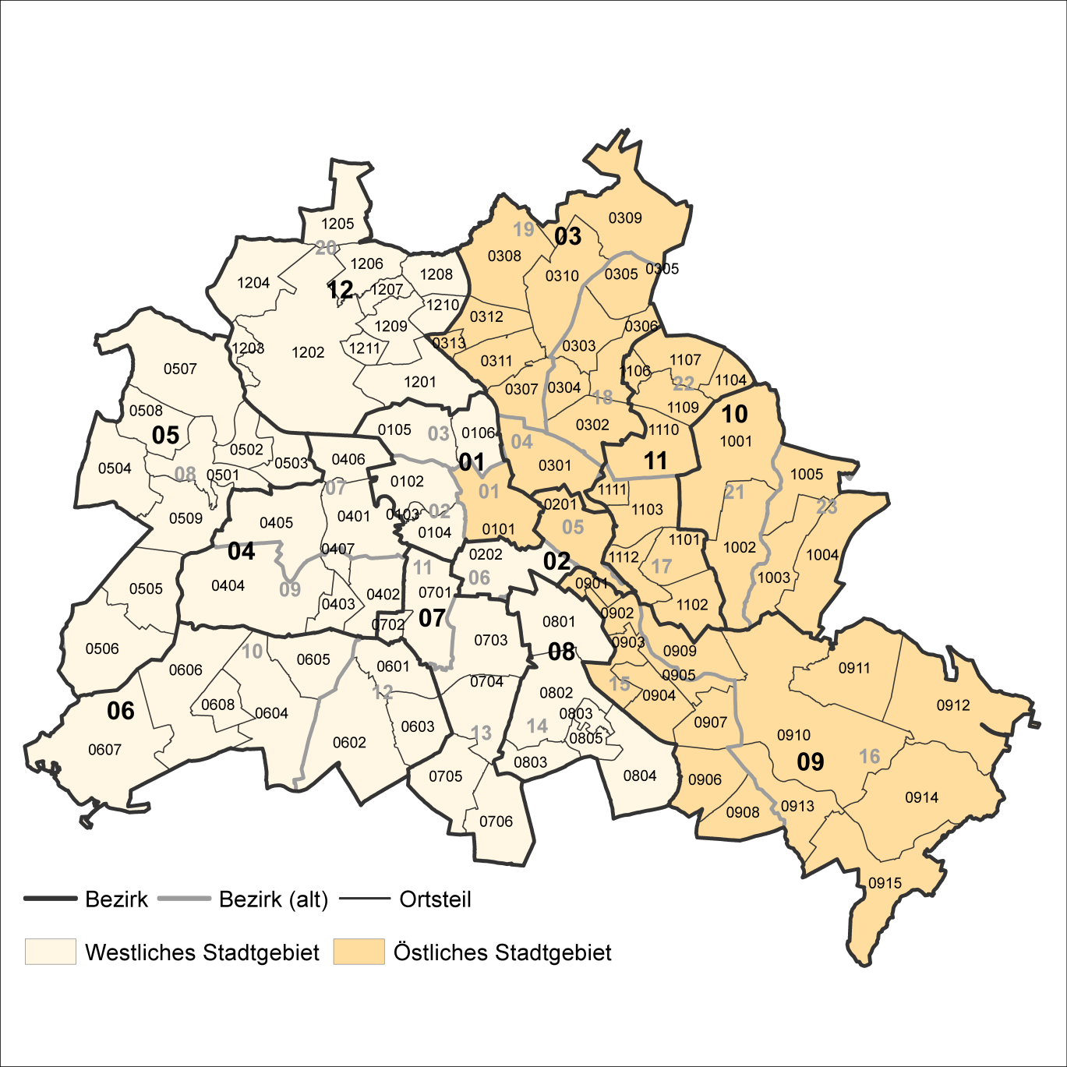
2 Bezirke und Ortsteile von Berlin
Karte zu den Tabellen: 11, 12 und 13

Bezirke:
01 Mitte
02 Friedrichshain-
Kreuzberg
03 Pankow
04 Charlottenburg-
Wilmersdorf
05 Spandau
06 Steglitz-
Zehlendorf
07 Tempelhof-
Schöneberg
08 Neukölln
09 Treptow-
Köpenick
10 Marzahn-
Hellersdorf
11 Lichtenberg
12 Reinickendorf

____

Laut Beschluß des Bezirksamtes Steglitz-Zehlendorf von Berlin vom 17. November 2020 wurde jeweils ein Teil der
Ortsteile Zehlendorf und Nikolassee zum neuen Ortsteil Schlachtensee erklärt.

